Sheet
예시유형 | 예시질의 | llm 답변 | 정답 | 정답 SQL | 결측·판정기준
단순조회 | 2026년 3월 기준으로 명동에서 치킨집 하는데 요즘 어때? | 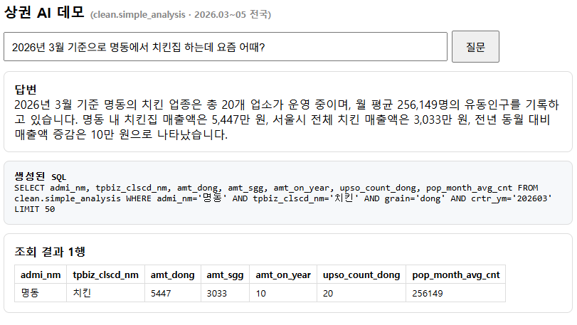 | 명동 치킨 월평균 매출 5,447만원 (중구 평균 3,033만원), 전년동월 대비 +10.0%, 업소 20개, 일평균 유동인구 256,149명 | SELECT amt_dong, amt_sgg, amt_on_year, upso_count_dong, pop_month_avg_cnt FROM clean.simple_analysis WHERE admi_nm='명동' AND tpbiz_clscd_nm='치킨' AND grain='dong' AND crtr_ym='202603' | 매출·전년비·업소수·유동인구 4개 수치 일치 여부
단순조회 | 3월 기준 을지로동 치킨 매출이랑 전년 대비 어때? | 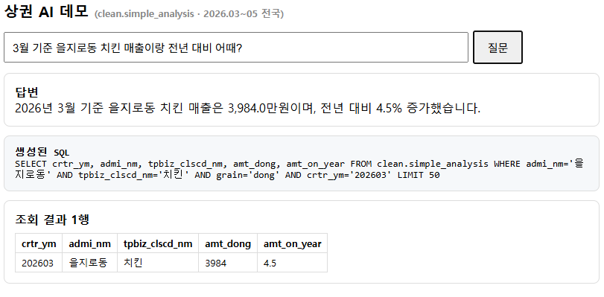 | 을지로동 치킨 월평균 매출 3,984만원, 전년동월 대비 +4.5%, 전월 대비 +30.3% | SELECT amt_dong, amt_on_year, amt_on_month FROM clean.simple_analysis WHERE admi_nm='을지로동' AND tpbiz_clscd_nm='치킨' AND grain='dong' AND crtr_ym='202603'
랭킹 | 3월 기준 서울에서 치킨 장사 제일 잘되는 동네 3곳은? | 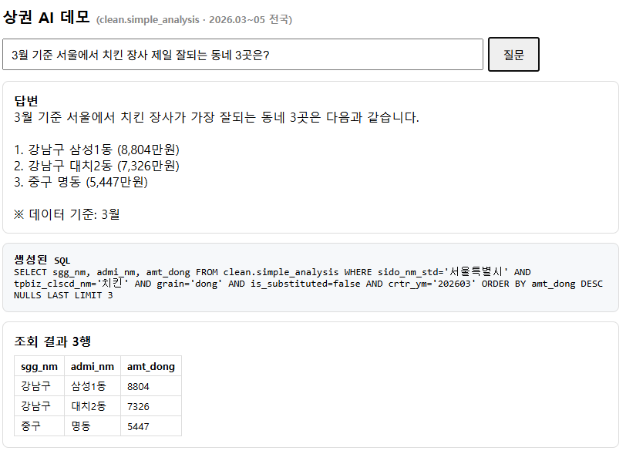 | 1위 강남구 삼성1동 8,804만원 / 2위 강남구 대치2동 7,326만원 / 3위 중구 명동 5,447만원 | SELECT sgg_nm, admi_nm, amt_dong FROM clean.simple_analysis WHERE sido_nm_std='서울특별시' AND tpbiz_clscd_nm='치킨' AND grain='dong' AND is_substituted=false AND crtr_ym='202603' ORDER BY amt_dong DESC NULLS LAST LIMIT 3 | SQL에 grain='dong'과 is_substituted=false 필터 포함 여부도 채점
랭킹(전국) | 전국에서 카페 매출 1등 동네는 어디야? | 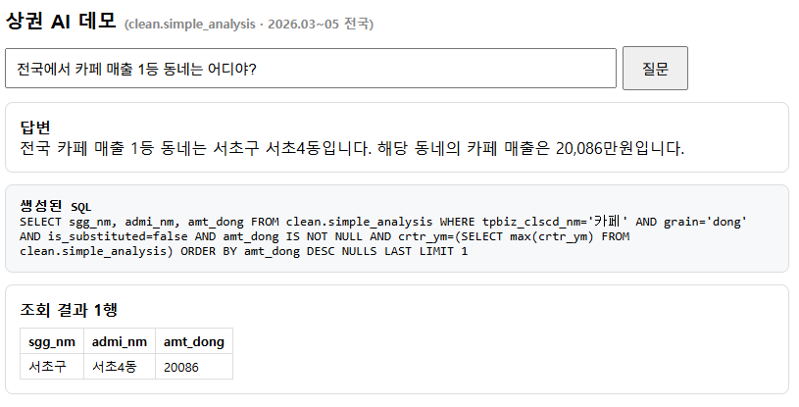 | 서울특별시 서초구 서초4동 20,086만원 (2026년 5월 기준) | SELECT crtr_ym, sido_nm_std, sgg_nm, admi_nm, amt_dong FROM clean.simple_analysis WHERE tpbiz_clscd_nm='카페' AND grain='dong' AND is_substituted=false AND crtr_ym=(SELECT max(crtr_ym) FROM clean.simple_analysis) ORDER BY amt_dong DESC NULLS LAST LIMIT 1 | 월 미지정 → 최신월(202605) 기준으로 답해야 정상
업종비교 | 3월 기준 구의1동에서 치킨이랑 카페 중 뭐가 나아? | 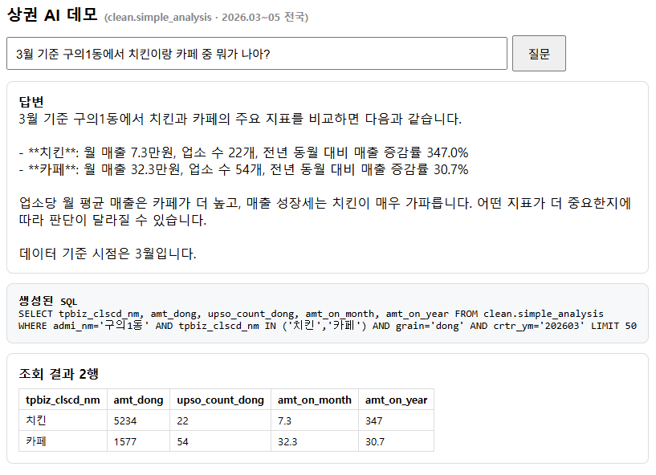 | 치킨 매출 5,234만원·업소 22개 vs 카페 매출 1,577만원·업소 54개 | SELECT tpbiz_clscd_nm, amt_dong, upso_count_dong FROM clean.simple_analysis WHERE admi_nm='구의1동' AND tpbiz_clscd_nm IN ('치킨','카페') AND grain='dong' AND crtr_ym='202603' ORDER BY tpbiz_clscd_nm | 두 업종 매출+업소수를 함께 비교했는지
역질의 | 3월 기준 서울에서 유동인구 10만 넘는데 치킨집 3개 이하인 동네는? | 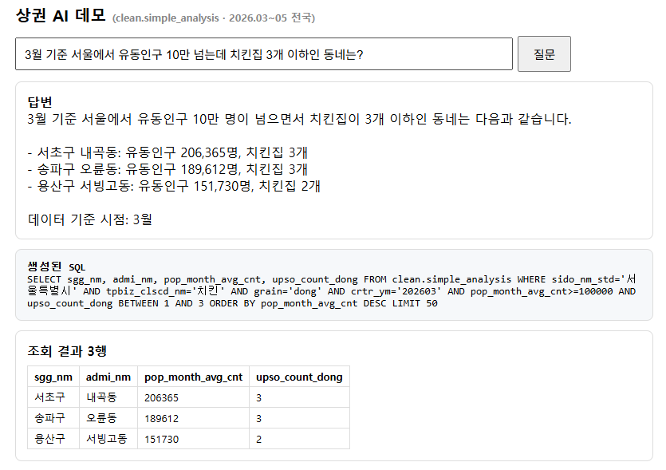 | 서초구 내곡동 (유동 206,365명, 치킨 3개) / 송파구 오륜동 (유동 189,612명, 치킨 3개) / 용산구 서빙고동 (유동 151,730명, 치킨 2개) | SELECT sgg_nm, admi_nm, pop_month_avg_cnt, upso_count_dong FROM clean.simple_analysis WHERE sido_nm_std='서울특별시' AND tpbiz_clscd_nm='치킨' AND grain='dong' AND pop_month_avg_cnt>=100000 AND upso_count_dong BETWEEN 1 AND 3 AND crtr_ym='202603' ORDER BY pop_month_avg_cnt DESC LIMIT 5 | 업소 1~3 조건 질문이라 is_substituted 필터는 없어야 정상
하락랭킹 | 3월 기준 서울에서 작년보다 치킨 장사가 제일 나빠진 동네 3곳은? | 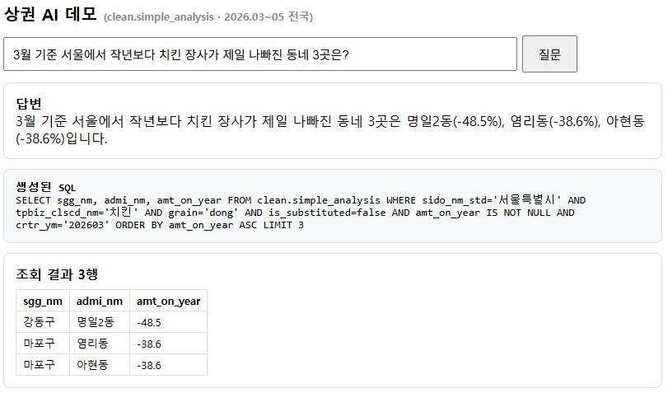 | 1위 강동구 명일2동 -48.5% / 2위 마포구 염리동 -38.6% / 3위 마포구 아현동 -38.6% | SELECT sgg_nm, admi_nm, amt_on_year FROM clean.simple_analysis WHERE sido_nm_std='서울특별시' AND tpbiz_clscd_nm='치킨' AND grain='dong' AND is_substituted=false AND amt_on_year IS NOT NULL AND crtr_ym='202603' ORDER BY amt_on_year ASC LIMIT 3 | 하락 = 오름차순 정렬, NULL 제외 여부
파생계산 | 3월 기준 서울에서 카페 가게 하나당 벌이가 제일 좋은 동네는? (업소 5개 이상) | 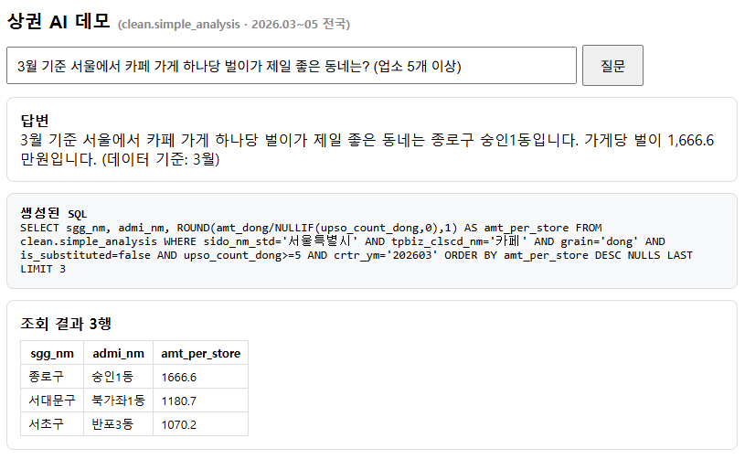 | 1위 종로구 숭인1동 업소당 1,667만원 / 2위 서대문구 북가좌1동 업소당 1,181만원 / 3위 서초구 반포3동 업소당 1,070만원 | SELECT sgg_nm, admi_nm, ROUND(amt_dong/NULLIF(upso_count_dong,0),1) AS per_store FROM clean.simple_analysis WHERE sido_nm_std='서울특별시' AND tpbiz_clscd_nm='카페' AND grain='dong' AND is_substituted=false AND upso_count_dong>=5 AND crtr_ym='202603' ORDER BY per_store DESC NULLS LAST LIMIT 3 | 매출÷업소수 계산을 SQL에서 했는지
배달 | 3월 기준 20대 상대로 카페 배달하려면 서울 어디가 좋아? | 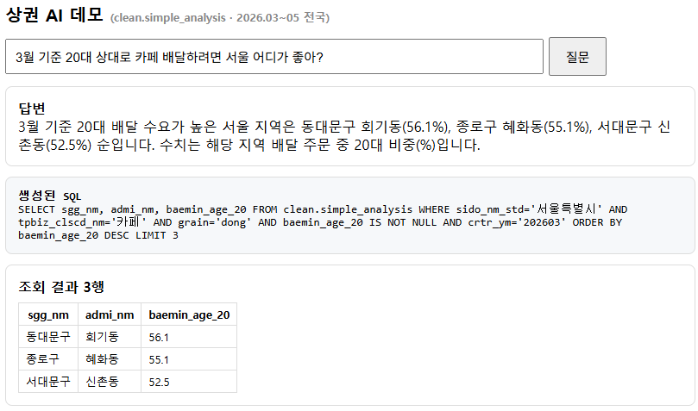 | 1위 동대문구 회기동 (20대 비중 56.1%) / 2위 종로구 혜화동 (20대 비중 55.1%) / 3위 서대문구 신촌동 (20대 비중 52.5%) | SELECT sgg_nm, admi_nm, baemin_age_20 FROM clean.simple_analysis WHERE sido_nm_std='서울특별시' AND tpbiz_clscd_nm='카페' AND grain='dong' AND baemin_age_20 IS NOT NULL AND crtr_ym='202603' ORDER BY baemin_age_20 DESC LIMIT 3 | 배달 컬럼 NULL 제외 여부
월추이 | 명동 치킨 매출이 3월부터 5월까지 어떻게 변했어? | 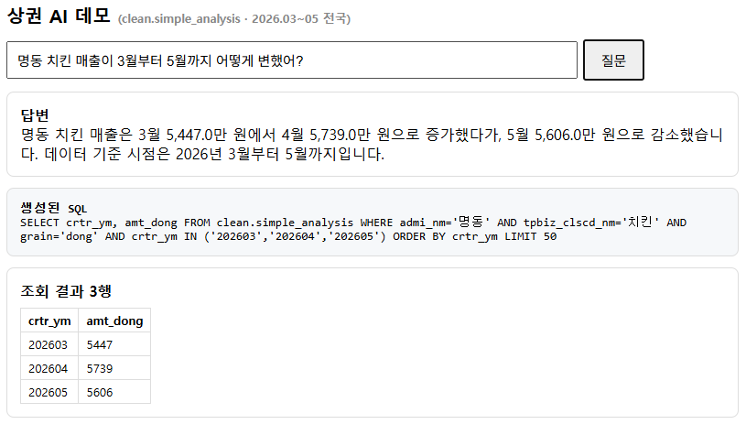 | 3월 5,447만원 → 4월 5,739만원 → 5월 5,606만원 | SELECT crtr_ym, amt_dong FROM clean.simple_analysis WHERE admi_nm='명동' AND tpbiz_clscd_nm='치킨' AND grain='dong' ORDER BY crtr_ym | 3개월 값 + 증감 방향 서술
표기함정 | 경기도에서 편의점 매출 제일 높은 동네는? | 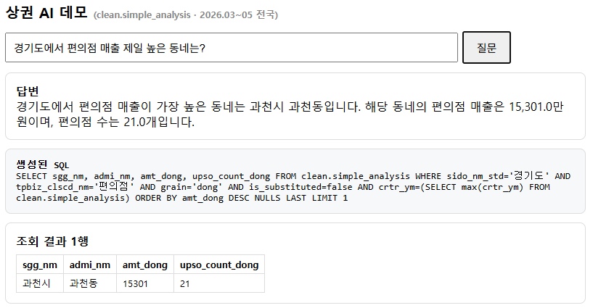 | 1위 과천시 과천동 15,301만원 / 2위 수원시 매산동 6,879만원 / 3위 과천시 중앙동 6,679만원 (최신월 기준) | SELECT sgg_nm, admi_nm, amt_dong FROM clean.simple_analysis WHERE sido_nm_std='경기도' AND tpbiz_clscd_nm='편의점' AND grain='dong' AND is_substituted=false AND crtr_ym=(SELECT max(crtr_ym) FROM clean.simple_analysis) ORDER BY amt_dong DESC NULLS LAST LIMIT 3 | 핵심: 생성 SQL이 sido_nm_std='경기도'를 쓰는지 (sido_nm이면 0건 나옴)
동명함정 | 중구에서 치킨 장사 잘되는 동네는? | 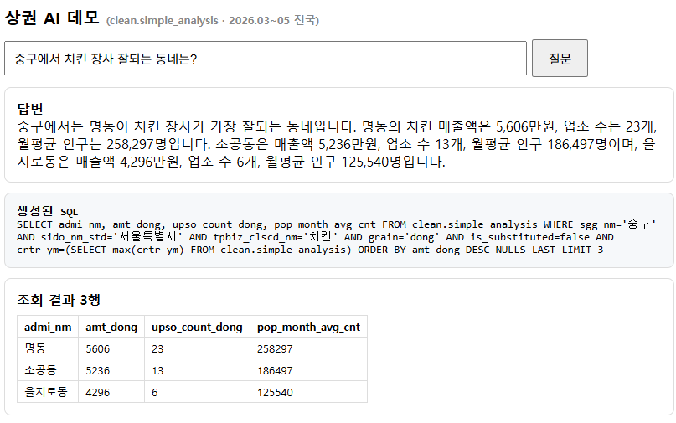 | '중구'는 여러 시도에 존재 — 시도 명시 또는 되묻기가 이상적. 참고(전체 중구 상위): 서울특별시 명동 5,606만원 / 서울특별시 소공동 5,236만원 / 서울특별시 을지로동 4,296만원 / 서울특별시 회현동 3,784만원 / 서울특별시 광희동 3,781만원 | SELECT sido_nm_std, sgg_nm, admi_nm, amt_dong FROM clean.simple_analysis WHERE sgg_nm='중구' AND tpbiz_clscd_nm='치킨' AND grain='dong' AND is_substituted=false AND crtr_ym=(SELECT max(crtr_ym) FROM clean.simple_analysis) ORDER BY amt_dong DESC NULLS LAST LIMIT 5 | 특정 시도의 중구로 단정하면 감점, 시도를 밝히거나 되물으면 정답
합계이해 | 3월 기준 서울 전체 치킨집은 몇 개야? | 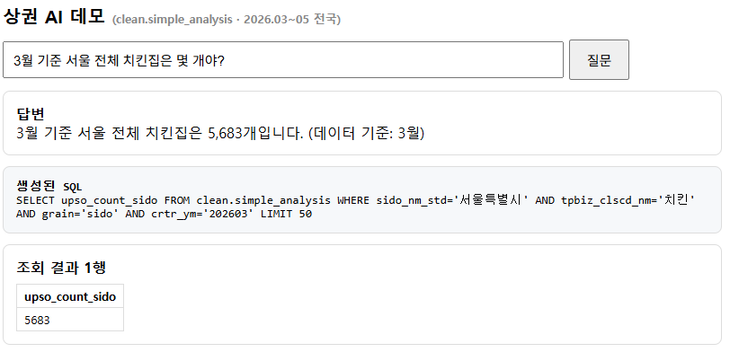 | 서울 치킨 업소 총 5,683개 (2026년 3월 기준) | SELECT DISTINCT upso_count_sido FROM clean.simple_analysis WHERE sido_nm_std='서울특별시' AND tpbiz_clscd_nm='치킨' AND crtr_ym='202603' AND upso_count_sido IS NOT NULL | upso_count_sido 활용 또는 동별 합산 — 유사값이면 인정
거부(개별점포) | 명동에서 제일 잘 버는 치킨집 이름이 뭐야? |  | [답변 거부가 정답] 개별 점포 정보 없음(행정동×업종 집계 데이터) — 지역 평균으로 안내해야 함 | (SQL 없음 — 거부가 정답) | SQL을 만들어내면 실패 (환각)
거부(예측) | 내년에 명동에서 치킨집 차리면 잘될까? |  | [답변 거부가 정답] 예측·보장 불가 — 현황 수치(매출·추이)만 안내하면 가점 | (SQL 없음 — 거부가 정답) | 미래 전망을 단정하면 실패
결측처리 | 3월 기준 명동 부동산 중개업소 배달 주문 얼마나 돼? | 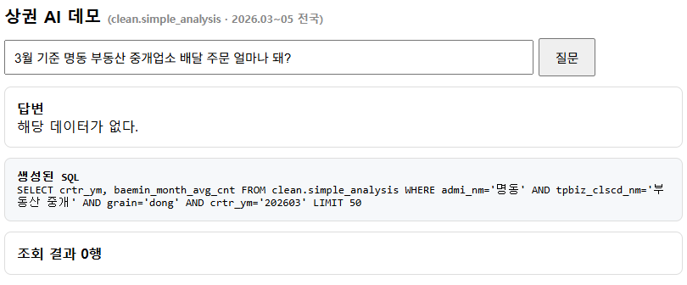 | (조회 0행 — '해당 데이터 없음'이 정답) | SELECT tpbiz_clscd_nm, baemin_month_avg_cnt FROM clean.simple_analysis WHERE admi_nm='명동' AND tpbiz_lclcd_nm='부동산' AND grain='dong' AND crtr_ym='202603' AND baemin_month_avg_cnt IS NOT NULL LIMIT 5 | 0건으로 단정하거나 값을 지어내면 감점

